상품제안서
쿠비녹스 파엘라팬 25cm | 상품코드: S12936

 |  |  |  |  |  |  | 02-713-8555 | www.synergygift.co.kr
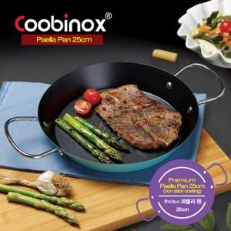

【상세/제작정보】 | 넌스틱 코팅으로 음식물 조리시 잘 달라 붙지 않는 팬

【인쇄/포장옵션】 | 스티커 / 포장지포장

【공급단가】 | 수량 | 100~ | 300~ | 500~ | 1,000~ | 2,000~
*VAT별도 | 단가 | 6,950원 | 6,720원 | 6,490원 | 6,260원 | 6,030원

【상품 URL】 | https://www.synergygift.co.kr:443/src/goods_detail.php?gdno=14436

